상품제안서
브이팬 대용량 보조배터리 겸용 핸디선풍기 4000mAh | 상품코드: S00502

 |  |  |  |  |  |  | 02-713-8555 | www.synergygift.co.kr
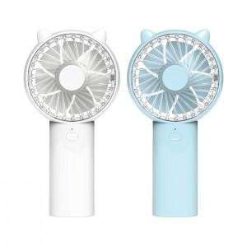

【상세/제작정보】 | <p><span style="font-size: 14pt;">※ 기본수량 미만 발주 진행시 별도 문의 바랍니다.</span></p>

【인쇄/포장옵션】 | 레이저, 풀칼라 / 포장지포장

【공급단가】 | 수량 | 50~ | 100~ | 300~ | 500~ | 1,000~
*VAT별도 | 스카이블루 | 11,800원 | 11,400원 | 10,900원 | 10,700원 | 10,500원
 | 화이트 | 11,800원 | 11,400원 | 10,900원 | 10,700원 | 10,500원

【상품 URL】 | https://www.synergygift.co.kr:443/src/goods_detail.php?gdno=11435

